CHECK กม.8+660
 | โครงการสอบเทียบอาคารชลประทาน
 | สำนักบริหารจัดการน้ำและอุทกวิทยา กรมชลประทาน
 | (งบประมาณเงินทุนหมุนเวียนเพื่อการชลประทาน ปี 2558)

1 | ข้อมูลทางกายภาพ
 | 1.1 ข้อมูลระบบส่งน้ำที่ตั้งของอาคาร
 | - ข้อมูลทั่วไปของอาคาร |  | CHECK กม.8+660 |  |  |  | อาคาร
 | - โครงการ |  | โครงการส่งน้ำและบำรุงรักษา แม่แตง
 | - ตำแหน่งที่ตั้ง กม. |  | 8+660 |  |  |  | คลองสายใหญ่
 | อำเภอ |  | แม่แตง |  |  |  | จังหวัด | เชียงใหม่
 | - พิกัด |  | N 19º05'25.9'' |  | E 098º55'37.7''
 | - ลักษณะคลอง |  | ÿ คลองดิน |  | ÿ คลองดาดคอนกรีต

 | 1.2 ข้อมูลอาคาร
 | - ชื่ออาคาร
 | - ประเภทบาน ÿ ประตูระบายน้ำบานตรง (Sluice gate) |  |  |  |  |  | 7 | บาน
 |  |  | ขนาดบาน | กว้าง |  |  | 1.20 | เมตร
 |  |  |  | สูง |  |  | 2.40 | เมตร
 | - ระดับพื้น Inlet |  |  |  |  |  | - | เมตร (รทก.)
 | - ระดับพื้น Outlet |  |  |  |  |  | - | เมตร (รทก.)
 | - ระดับพื้นธรณีอาคาร |  |  |  |  |  | 0.00 | เมตร (รสม.)
 | - ปริมาณน้ำไหลผ่านสูงสุด |  |  |  |  |  | - | ลูกบาศก์เมตร/วินาที
 | - รัศมีความโค้งของบาน (สำหรับบานโค้ง) |  |  |  |  |  | - | เมตร

 | 1.3 รูปภาพอาคารชลประทาน
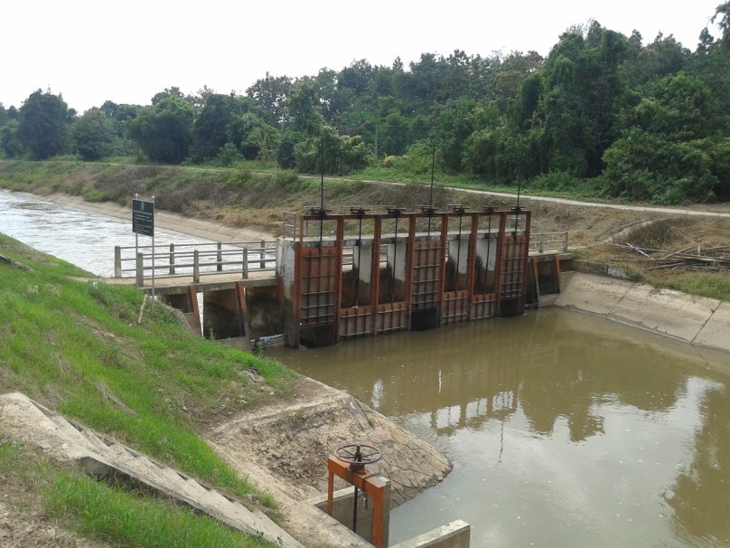

2 | ข้อมูลการสอบเทียบอาคารชลประทาน
 | ÿ ประตูระบายน้ำบานตรง (Sluice gate)
 | ÿ การไหลแบบจม (Submerged flow)
 | สูตรการคำนวนสอบเทียบอาคาร

 | เมื่อ | Q = ปริมาณน้ำผ่านอาคาร (ลบ.ม./วินาที)
 |  | Cs = สัมประสิทธิ์ปริมาณน้ำเมื่อการไหลเป็นแบบจม (Submerged Flow)
 |  | L = ความกว้างของช่องประตูระบาย (เมตร)
 |  | Hs = ระดับน้ำด้านท้ายประตู - ระดับธรณีประตู (เมตร)
 |  | ∆H = ระดับน้ำด้านหน้าประตู - ระดับด้านท้ายประตู (เมตร)
 |  | g = ความเร่งเนื่องจากแรงโน้มถ่วง (เมตร/วินาที)
 |  | Go = การเปิดบาน (เมตร)

ที่ | ระดับน้ำ | ระดับน้ำ | ∆H |  | Hs | ระยะเปิดบาน | Q | Hs/Go | Cs
 | ด้านเหนือน้ำ | ด้านท้ายน้ำ |  |  |  | (Go)
 | ม.(รทก./รสม.) | ม.(รทก./รสม.) |  |  |  | ม. | ลบ.ม./วินาที | ลบ.ม./วินาที
1 | 1.663 | 0.402 | 1.26 | 4.9740 | 0.4020 | 0.10 | 3.075 | 4.020 | 0.183
2 | 1.563 | 0.782 | 0.78 | 3.9145 | 0.7820 | 0.20 | 4.763 | 3.910 | 0.185
3 | 1.303 | 0.932 | 0.37 | 2.6980 | 0.9320 | 0.30 | 5.202 | 3.107 | 0.246
4 | 1.233 | 1.042 | 0.19 | 1.9358 | 1.0420 | 0.45 | 6.068 | 2.316 | 0.358

สอบเทียบอาคาร CHECK กม.8+660 โครงการส่งน้ำและบำรุงรักษา แม่แตง
4.020 | 0.183
3.910 | 0.185
3.107 | 0.246
2.316 | 0.358

3 | ข้อมูลการเปิดบานในระดับต่างๆ

ที่ | ระดับน้ำ | ระดับน้ำ | Hs | ∆H | ระยะเปิดบาน | Hs/Go | Cs | ปริมาณน้ำไหลผ่าน
 | ด้านเหนือน้ำ | ด้านท้ายน้ำ |  |  | (Go)
 | ม.(รทก./รสม.) | ม.(รทก./รสม.) |  |  | ม. |  |  | ลบ.ม./วินาที
1 | 1.663 | 0.402 | 0.40 | 1.26 | 0.10 | 4.020 | 0.179 | 3.0094
2 | 1.563 | 0.782 | 0.78 | 0.78 | 0.20 | 3.910 | 0.185 | 4.7673
3 | 1.303 | 0.932 | 0.93 | 0.37 | 0.30 | 3.107 | 0.246 | 5.1993
4 | 1.233 | 1.042 | 1.04 | 0.19 | 0.45 | 2.316 | 0.354 | 5.9916

หมายเหตุ สามารถนำไปใช้คำนวณในการยกบานระบายที่ระดับต่างๆ โดยป้อนข้อมูลระดับด้านเหนือน้ำและระดับที่ต้องการยกบาน
 | จะสามารถทราบปริมาณน้ำไหลผ่านอาคารได้ (กรอกข้อมูลในช่องว่างเท่านั้น ยกเว้นช่องสีทึบ)

